Лист1
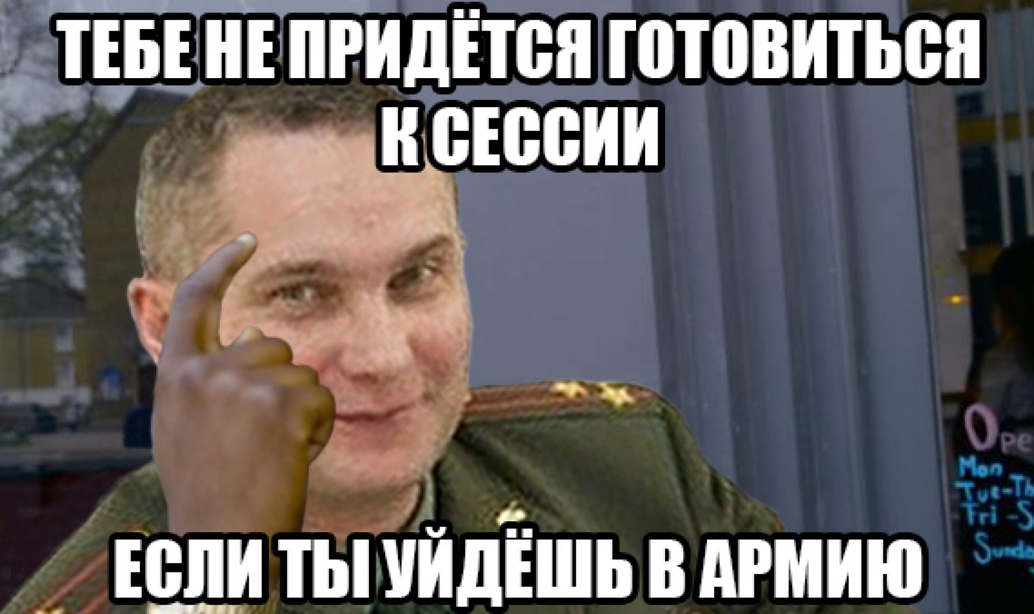
 |  | Python |  |  | C++
 |  | Лаб 1 | Лаб 2 | Лаб 3 | Лаб 1 | Лаб 2 | Лаб 3
1 | Мозо'ль Игорь Петрович
2 | Олехнович Виктория Николаевна
3 | Панкратов Роман Сергеевич
4 | Пищанюк Владимир Юрьевич
5 | Практика Даниил Олегович
6 | Рекун Иван Владимирович
7 | Савицкая Анжелика Юрьевна
8 | Смушко Олег Русланович
9 | Степанюк Антон Сергеевич
10 | Угляница Иван Николаевич
11 | Фурсевич Диана Сергеевна
12 | Якимчик Дмитрий Вячеславович
13 | Якубец Глеб Сергеевич

 |  |  | - | Сентяяябрь горит (ничего не сдано)
 |  |  | - | Лаба чекута или произошел разговор
 |  |  | - | Сданно усе

